Sheet1
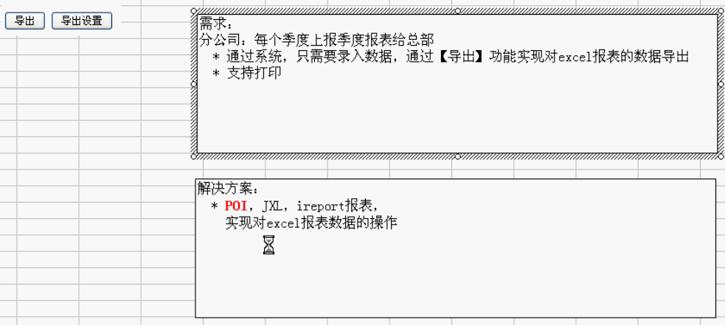

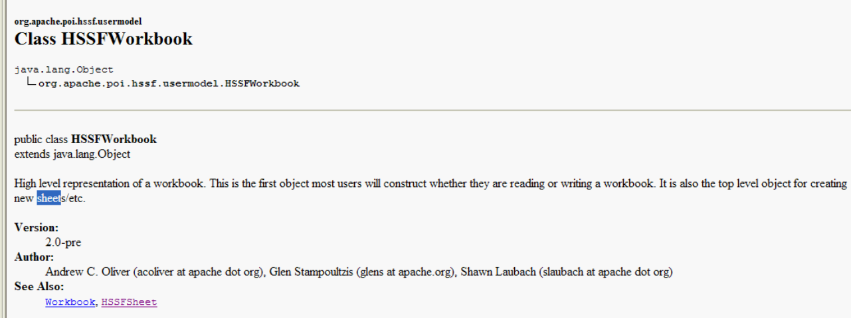

核心类

POI和JXL都可以导入和导出
但是JXL（貌似是韩国人开发的）操作导入比较容易

